Hoja1
-----------------------------------------------------------------------------------------------------------------------------------------------------------------------------------------------------------------------------------------------

ENTIDAD RELACIONAL TABLA ER |  |  |  | 200925238, SAMUEL ALBERTO PEREZ JIMENEZ, BD1_2do_SEMESTRE_PROYECTO2

 | REGION |  |  | PAIS
 | id_region | nombre_region |  | id_pais | nombre_pais | id_depto | nombre_depto

 | ELECCION
 | id_eleccion | diputado | presidente | alcalde | gobernador

VOTO
id_voto |  | id_sexo | hombre | mujer | id_raza | indigena | ladino | garifuna | id_partido | nombre_partido | siglas_partido | id_educa | alfabeto | analfabeto | id_escolaridad | primaria

VOTO
nivel_medio | escolarida | id_edad | joven | adulto | tercera_edad | id_municipio | nombre_municipio

PRIMERA FORMAL NORMAL |  |  |  | 200925238, SAMUEL ALBERTO PEREZ JIMENEZ, BD1_2do_SEMESTRE_PROYECTO2

 |  | VOTO_MUNICIPIO |  |  |  |  | REGION |  |  | PAIS
 |  | id_voto | tercera_edad | id_municipio | nombre_municipio |  | id_region | nombre_region |  | id_pais | nombre_pais | id_depto | nombre_depto

 |  | VOTO_RAZA |  |  |  |  | VOTO_ESCOLARIDAD
 |  | id_voto | indigena | ladino | garifuna |  | id_voto | id_escolaridad | primaria | nivel_medio | escolarida

 |  | VOTO_SEXO |  |  |  |  | ELECCION
 |  | id_voto | id_sexo | hombre | mujer |  | id_eleccion | diputado | presidente | alcalde | gobernador

 |  | VOTO_PARTIDO |  |  |  | VOTO_EDUCACION |  |  |  |  | VOTO_MUNICIPIO
 |  | id_voto | nombre_partido | siglas_partido |  | id_voto | id_educa | alfabeto | analfabeto |  | id_voto | id_municipio | nombre_municipio

 |  | VOTO_EDAD
 |  | id_voto | id_edad | joven | adulto

SEGUNDA FORMAL NORMAL |  |  |  | 200925238, SAMUEL ALBERTO PEREZ JIMENEZ, BD1_2do_SEMESTRE_PROYECTO2
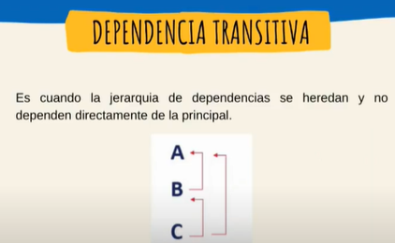
 | VOTO_MUNICIPIO |  |  | REGION |  |  | VOTO_ESCOLARIDAD |  |  | ESCOLARIDAD
 | id_voto | id_municipio |  | id_region | nombre_region |  | id_voto | id_escolaridad |  | id_escolaridad | primaria | nivel_medio | escolarida

 | VOTO |  | MUNICIPIO |  |  | VOTO_RAZA |  |  | RAZA
 | id_voto |  | id_municipio | nombre_municipio |  | id_voto | id_raza |  | id_raza | indigena | ladino | garifuna

 | VOTO_SEXO |  |  |  | VOTO_PARTIDO |  |  | ELECCION
 | id_voto |  | id_sexo |  | id_voto | id_partido |  | id_eleccion | diputado | presidente | alcalde | gobernador

 | SEXO |  |  |  | VOTO_EDUCACION |  |  | PAIS |  |  |  |  | EDUCACION
 | id_sexo | hombre | mujer |  | id_voto | id_educa |  | id_pais | nombre_pais | id_depto | nombre_depto |  | id_educa | alfabeto | analfabeto

 | PARTIDO |  |  |  | VOTO_EDAD |  |  | VOTO_MUNICIPIO |  |  | EDAD |  |  |  | MUNICIPIO
 | id_partido | nombre_partido | siglas_partido |  | id_voto | id_edad |  | id_voto | id_municipio |  | id_edad | joven | adulto |  | id_municipio | nombre_municipio

TERCERA FORMAL NORMAL |  |  |  | 200925238, SAMUEL ALBERTO PEREZ JIMENEZ, BD1_2do_SEMESTRE_PROYECTO2
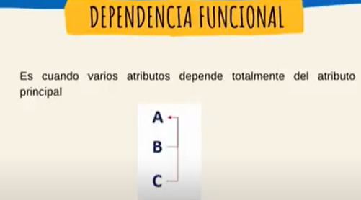
 | PAIS |  |  |  |  | DEPARTAMENTO |  |  | REGION
 | id_pais | nombre_pais | id_depto | nombre_depto |  | id_depto | nombre_depto |  | id_region | nombre_region

 | PAIS |  |  | VOTO_MUNICIPIO |  |  | VOTO_ESCOLARIDAD
 | id_pais | nombre_pais |  | id_voto | id_municipio |  | id_voto | id_escolaridad

 | VOTO |  | MUNICIPIO |  |  | MUNICIPIO |  |  | VOTO_EDAD
 | id_voto |  | id_municipio | nombre_municipio |  | id_municipio | nombre_municipio |  | id_voto | id_edad

 | VOTO_RAZA |  |  | ESCOLARIDAD |  |  |  |  | VOTO_EDUCACION
 | id_voto | id_raza |  | id_escolaridad | primaria | nivel_medio | escolarida |  | id_voto | id_educa

 | ELECCION |  |  |  |  |  | RAZA
 | id_eleccion | diputado | presidente | alcalde | gobernador |  | id_raza | indigena | ladino | garifuna

 | VOTO_SEXO |  |  |  | VOTO_PARTIDO |  |  | VOTO_MUNICIPIO
 | id_voto |  | id_sexo |  | id_voto | id_partido |  | id_voto | id_municipio

 | EDUCACION |  |  |  | PARTIDO |  |  |  | SEXO
 | id_educa | alfabeto | analfabeto |  | id_partido | nombre_partido | siglas_partido |  | id_sexo | hombre | mujer

 | EDAD
 | id_edad | joven | adulto

